关系图
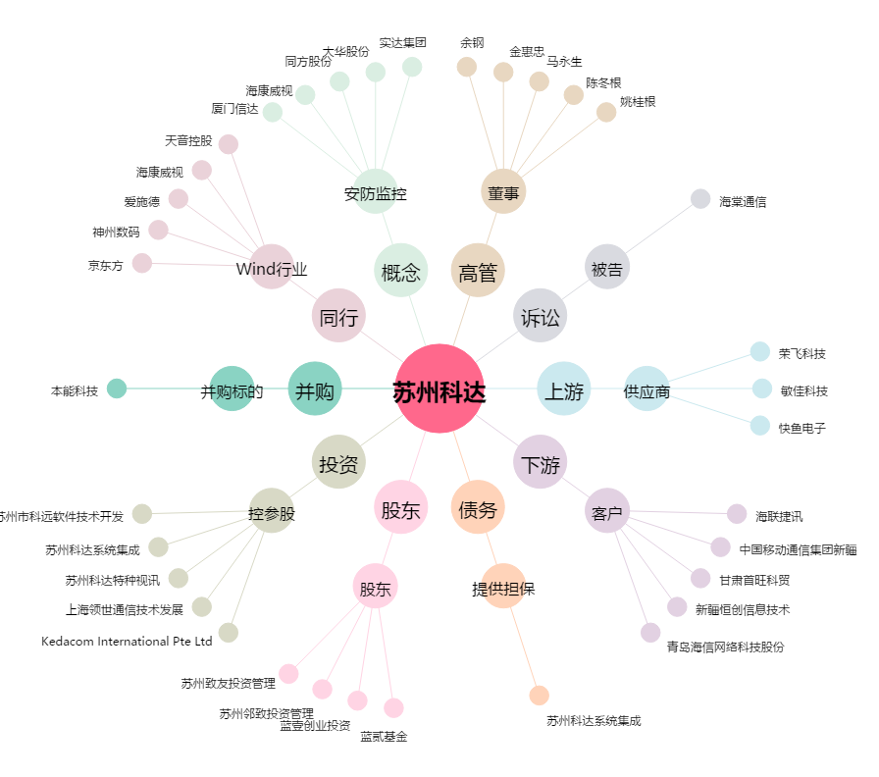
苏州科达[603660.SH] - 关系概览图

